关系图
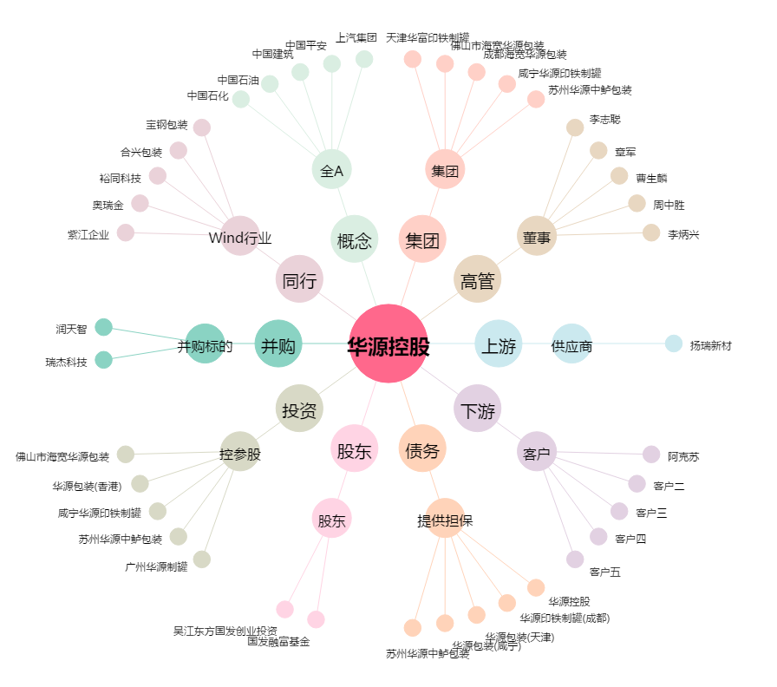
华源控股[002787.SZ] - 关系概览图

